상품제안서
크린랩 비장탄볼 (3kg) | 상품코드: F29201

 |  |  |  |  |  |  | 02-412-0044 | www.easy1.co.kr
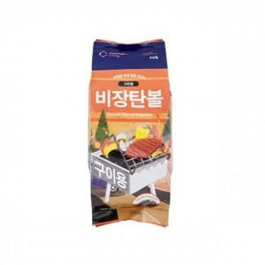

【상세/제작정보】 | 칼라코팅스티커 제작 및 부착 별도 문의.

【인쇄/포장옵션】 | / 포장불가능

【공급단가】 | 수량 | 36~ | 72~ | 360~ | 1,000~ | 2,000~
*VAT별도 | 단가 | 10,280원 | 10,110원 | 9,850원 | 9,680원 | 9,420원

【상품 URL】 | https://easy1.co.kr:443/src/goods_detail.php?gdno=29201

